Beitsafdracht
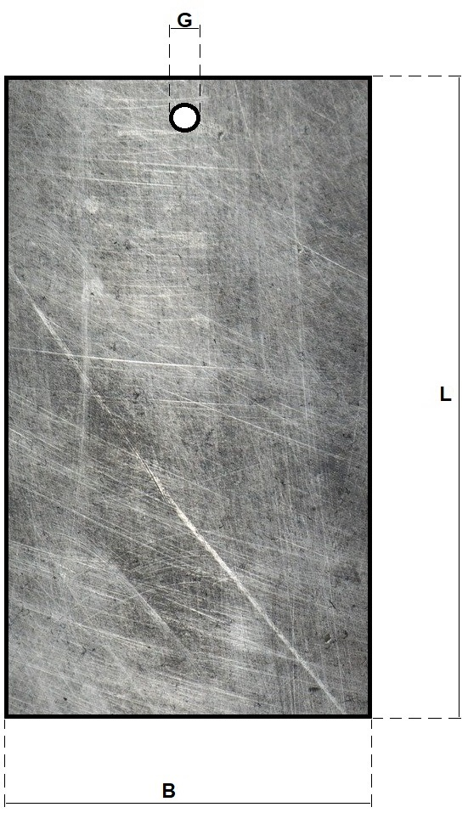
Beitsafdracht rekenhulp
Beits tijd (min)
Beits tijd (sec)
Maten testpaneel beitsafdracht | 0
L - Lengte testplaatje (cm)
B - Breedte testplaatje (cm)
Dikte testplaatje (cm) | Tip: 1 mm = 0,1 cm
G - Gat diameter Ø (cm)
Aantal gaten | (nul of niets invullen bij n.v.t.)
Oppervlak (cm²)
Gewicht voor het beitsen (g)
Gewicht na het beitsen (g)
De beitsafdracht:
mg/m²
1 | 1
g/m²
(g/m²/h) | Vul beitstijd in voor deze waarde
1 | 1
1 | 1
1 | 1
1 | 1
1 | 1
1 | 1
1 | 1
1 | 1
1 | 1
1 | 1
1 | 1
Cellen welke ingevuld kunnen worden kleuren licht roze

Klik hier om gewicht en tijd cellen leeg te maken

Laaggewicht (+ blanco)
Gravimetrisch laaggewicht rekenhulp
Tijd in conversiebad (min)
Tijd in conversiebad (sec)
Maten testpaneel(en) laaggewicht |  |  | 0
 | Testpaneel | Blanco
L - Lengte testplaatje (cm)
B - Breedte testplaatje (cm)
Dikte testplaatje (cm) |  |  | Tip: 1 mm = 0,1 cm
G - Gat diameter Ø (cm)
Aantal gaten |  |  | (nul of niets invullen bij n.v.t.)
Oppervlak (cm²)
Gewicht voor het strippen (g)
Gewicht na het strippen (g)
Het laaggewicht: | Ongecorrigeerd | Gecorrigeerd
mg/m²
1 | 1
g/m²
(g/m²/h) |  |  | Vul beitstijd in voor deze waarde
1 | 1
1 | 1
1 | 1
1 | 1
1 | 1
1 | 1
1 | 1
1 | 1
1 | 1
1 | 1
1 | 1
Cellen welke ingevuld kunnen worden kleuren licht roze

Klik hier om alle gewicht en tijd cellen leeg te maken

